关系图
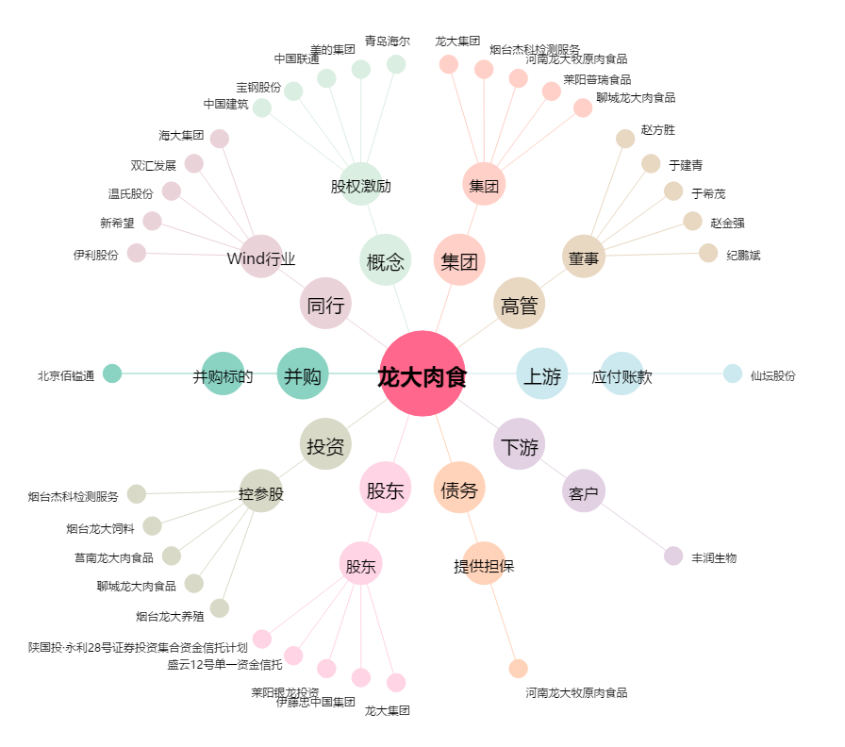
龙大肉食[002726.SZ] - 关系概览图

